抽象层的实现
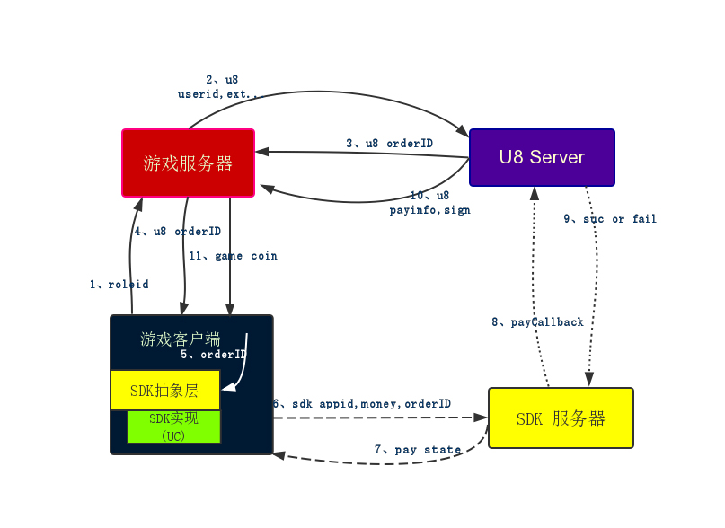
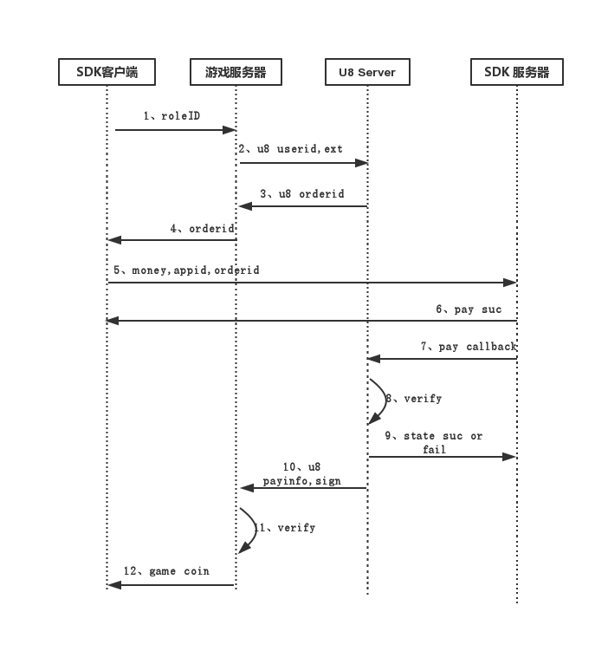
 | 处在游戏和游戏sdk的中间层
 | 实现很重要，影响接入sdk的难易程度
实现接口 | 1.登录
 | 2.支付接口
 | 3.分享，广告，统计等

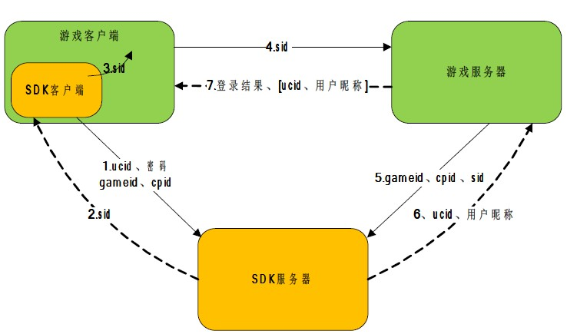
登录

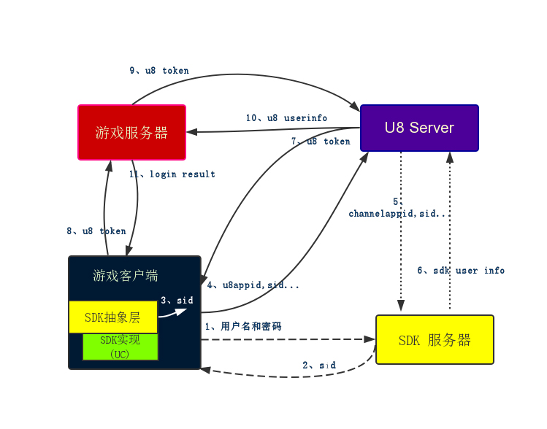

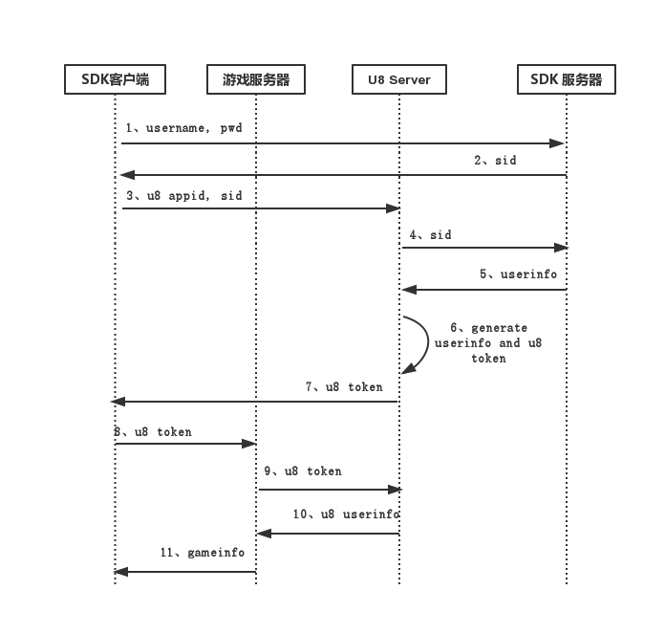

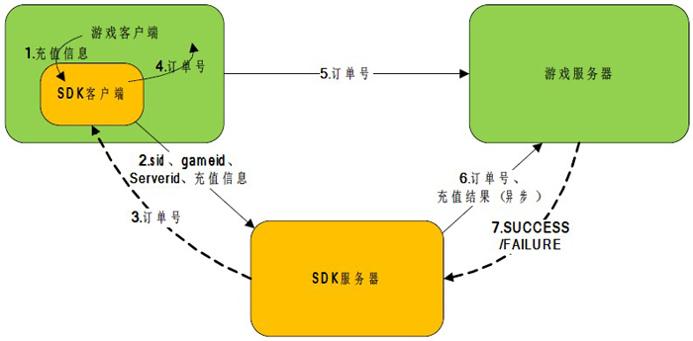
充值

